表紙
第10回
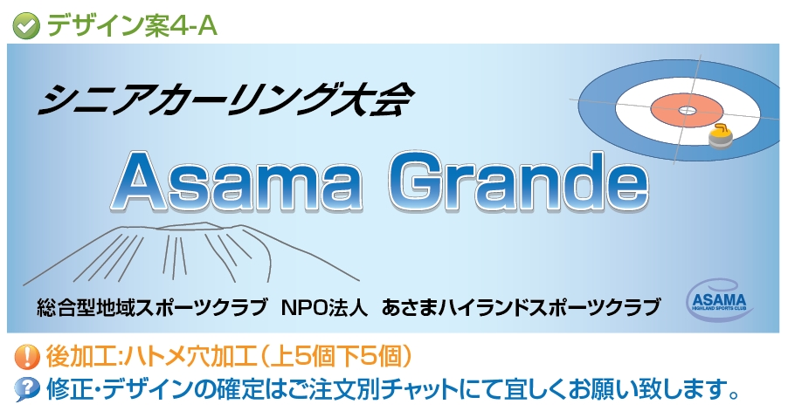

主 催 | 総合型地域スポーツクラブ
 | 認定NPO法人あさまハイランドスポーツクラブ

会 場 | カーリングホールみよた

スケジュール
①
④
⑦
日時 |  |  | Aシート | Bシート | Cシート
2022-01-08 |  |  | 受付
 | 10:00-12:00 | 競技１
 |  |  | vs. | vs. | vs.

⑧
②
⑤
 | 12:00:-13:00 |  | アイスメイク
 | 13：00-15：00 | 競技2
 |  |  | vs. | vs. | vs.

⑥
⑨
③
 | 15：00-16：00 |  | アイスメイク
 | 16：00-18：00 | 競技3
 |  |  | vs. | vs. | vs.

⑯
⑬
⑩
2022-01-09 | 9:00-11:00 | 競技4
 |  |  | vs. | vs. | vs.

⑪
⑰
⑭
 | 11：00-12：00 |  | アイスメイク
 | 12：00-14：00 | 競技5
 |  |  | vs. | vs. | vs.

⑮
⑫
⑱
 | 14：00-15：00 |  | アイスメイク
 | 15：00-17：00 | 競技6
 |  |  | vs. | vs. | vs.

